关系图
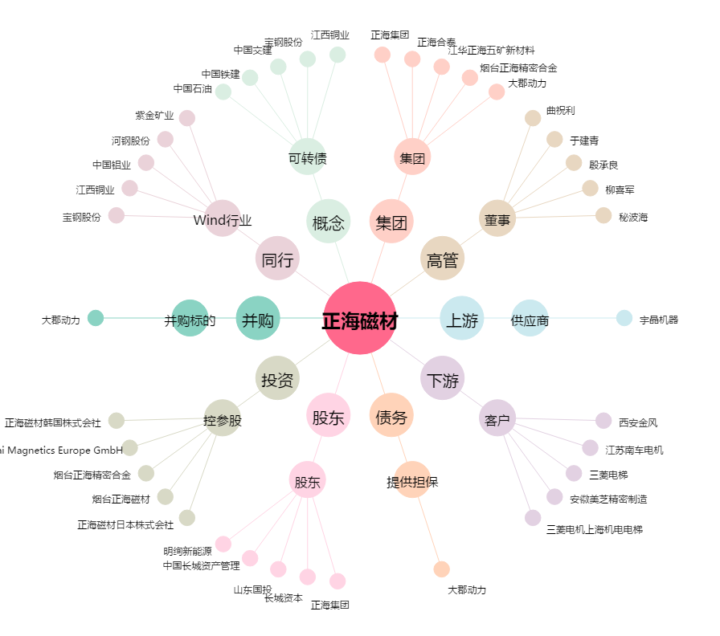
正海磁材[300224.SZ] - 关系概览图

